Request
 |  |  |  | № M&U-0222/42

Запрос на закупку / Purchase request
 | №
 | Причина подачи запроса на закупку : Ремонт и техническое обслуживание оборудования
 | The reason for submitting the purchase reauest :Repair and maintenance of equipment
 | № | Наимено-вание Name | Изображение (где применимо) Picture (where applicable) | Характеристики Characteristics | Марка Brand | Аналог Analogue | Ед. изм. U.O.M. | Кол. Q-ty

 | 16 | Диагональная покрышка безкамерная для ричстакера Diagonal tubeless tire for reachstacker | 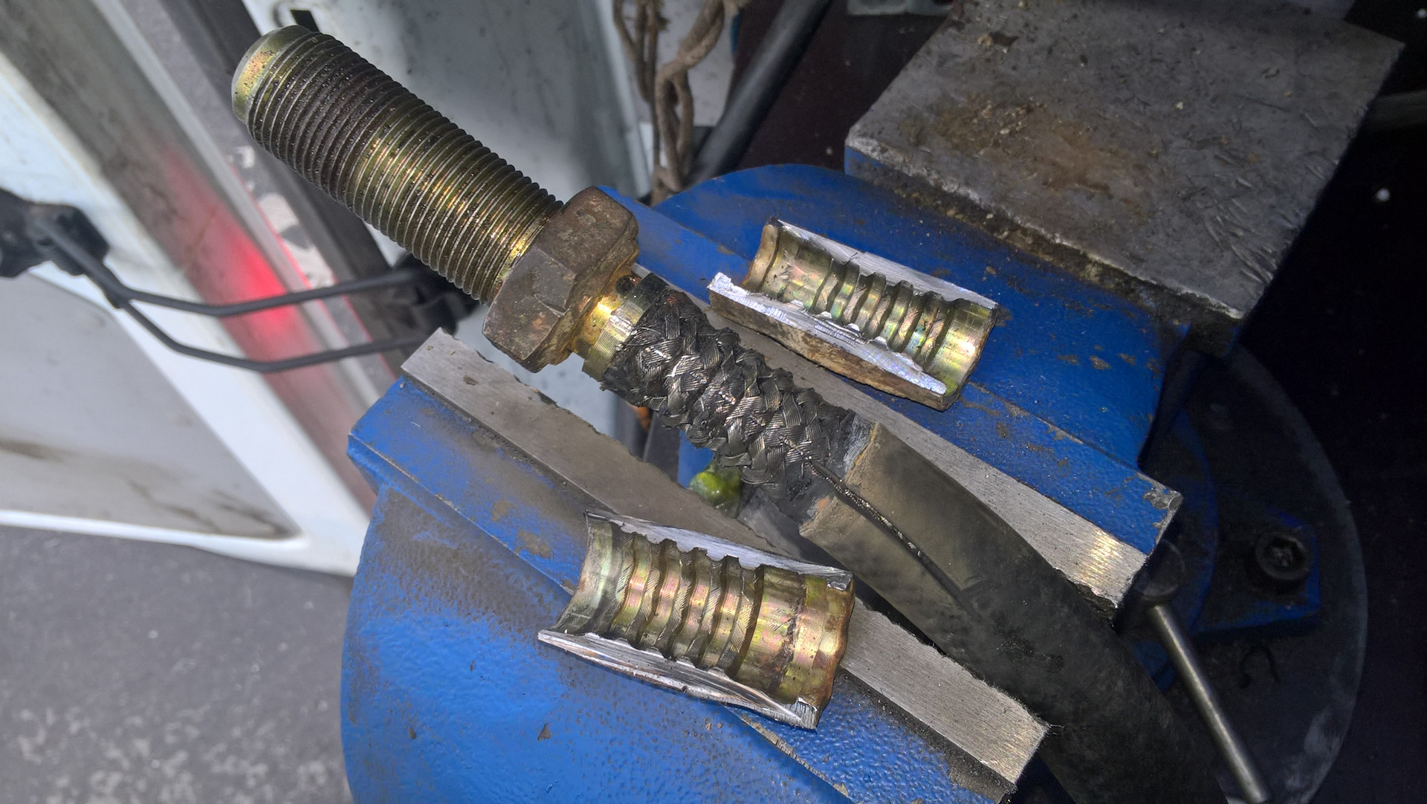 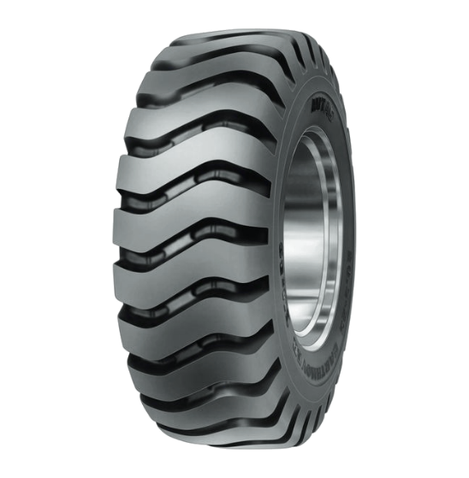 | Запасная часть для cлужбы главного механика: EAN034998 Товарный суб-сегментШины для ричстакеров. Радиальная / диагональная. ПроизводительBKT Диаметр, дюйм25 Типоразмер18.00-25 Рекомендованный обод13.00/2.5 Допустимый обод15.00/2.5Диаметр, мм1675 Грузоподъемность (кг) / при км22950 / 10TL / TTTL LI/PR40 Вылет ступицы, мм68 Грузоподъемность (кг) / при км765 Давление, бар10 Вес товара:401.03 кг. Шина пневматическая 18.00-25 40PR BKT PORT KING CLASSIC IND-4 TL Spare part for the service of the chief mechanic: EAN034998 Cargo sub-segmentshins for reach stackers. Radial / diagonal. PRODUCTIONVKT Diameter, in25 Standard size 18.00-25 Recommended rim13.00/2.5 Acceptable rim15.00/2.5 Diameter, mm1675 Load capacity (kg) / at km22950 / 10TL / TTTL LI/PR40 Hub departure, mm68 Load capacity (kg) / at km765 Pressure, bar10 Alenka load:401.03 kg. Pneumatic tire 18.00-25 40PR BKT PORT KING CLASSIC IND-4 TL | ВКТ | да/yes | шт. / pcs | 1
 | Исполнитель /Editor | Ф.И.О. / Подпись Full Name/ Signature | Руководитель отдела-клиента/ Head of client department |  |  | Ф.И.О. / Подпись Full Name/ Signature | Руководитель отдела закупок/ Head of Purchasing Section | Ф.И.О. / Подпись Full Name/ Signature

